訓練実施施設
【訓練実施施設名】
 | ヒューマンアカデミー大阪梅田校

【所在地】
 | 〒５３０ー００１２
 | 大阪市北区芝田１－１－４ 阪急ターミナルビル１０階

【電話番号】
 | ０６ー７６６９ー８４８４

【最寄り駅】
 | 阪急電車／神戸線・宝塚線・京都線 大阪梅田駅 （徒歩 ２分・距離 ０．２ km）
 | JR／環状線・神戸線・京都線 大阪駅 （徒歩 ５分・距離 ０．５ km）
 | Osaka Metro／ 御堂筋線 梅田駅 （徒歩 ３分・距離 ０．４ km）

【最寄り駅からの地図】
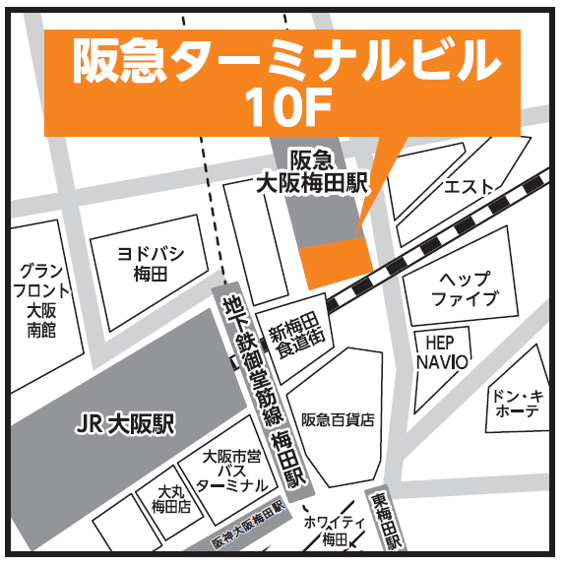
(ヒューマンアカデミー
大阪梅田校)

